Sheet1
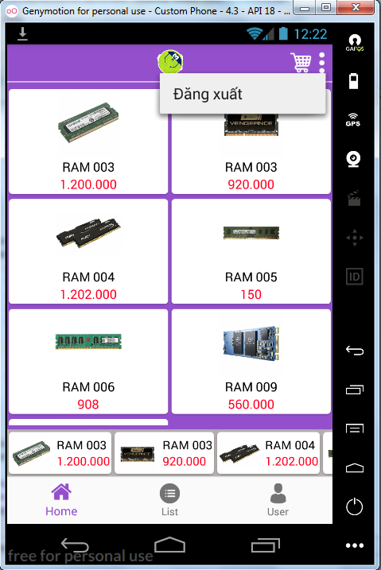
TC ID | Title | Test Type | Area | Procedure / Steps | Expected Results
TRANG CHỦ
1 | Hiển thị danh sách sản phẩm tổng hợp ( theo chiều dộc ) | Giao diện | Trang chủ | 1.Bấm đăng nhập hoặc bấm trang chủ ( từ màn hình đăng nhập ) | Hiển thị danh sách sản phẩm theo chiều dọc , load dữ liệu từ firebase
2 | Hiển thị danh sách sản phẩm mới ( theo chiều ngang ) | Giao diện | Trang chủ | 1.Bấm đăng nhập hoặc bấm trang chủ ( từ màn hình đăng nhập ) | Hiển thị danh sách sản phẩm theo chiều ngang , load dữ liệu từ firebase
3 | Hiển thị danh sách sản phẩm ( chiều dọc ) chia ra 2 cột | Giao diện | Trang chủ | 1.Bấm đăng nhập hoặc bấm trang chủ ( từ màn hình đăng nhập ) | Hiển thị danh sách sản phảm theo chiều dọc , và được chia làm 2 cột để hiển thị sản phẩm
4 | Màu giá tiền | Giao diện | Trang chủ | 1.Bấm đăng nhập hoặc bấm trang chủ ( từ màn hình đăng nhập ) | Hiển thị màu giá tiền của mỗi sản phẩm phải màu đỏ
5 | Nhấn nút menu , hiển thị chức năng đăng xuất | Chức năng | Trang chủ | 1.Bấm đăng nhập hoặc bấm trang chủ ( từ màn hình đăng nhập ) 2.Bấm nút menu | Hiển thị thị chức năng đăng xuất tài khoản khi bấm nút menu
6 | Nhất chức năng đăng xuất tài khoản | Chức năng | Trang chủ | 1.Bấm nút menu 2.Bấm chức năng đăng xuất | Khi nhấn chức năng đăng xuất , đăng xuất tài khoản hiện tại , đóng màn hình trang chủ , mở màn hình đăng nhập tài khoản
7 | Nhấn vào sản phẩm | Chức năng | Trang chủ | 1.Nhấn vào sản phẩm | Hiển thị trang chi tiết sản phẩm đó
8 | Danh sách sản phẩm chiều dọc | Chức năng | Trang chủ | 1.Kéo danh sách sản phẩm lên xuống | Danh sách sản phẩm phải hiển thị theo chiều dọc , và danh sách sản phẩm phải kéo lên xuống được
9 | Danh sách sản phẩm chiều ngang | Chức năng | Trang chủ | 1.Kéo danh sách sản phẩm trái sang phải và phải sang trái | Danh sách sản phẩm phải hiển thị theo chiều ngang , và danh sách sản phẩm phải kéo qua lại được
10 | Nhấn nút danh mục sản phẩm | Chức năng | Trang chủ | 1.Nhấn nút danh mục sản phẩm | Đóng màn hình trang chủ , mở màn hình mới danh mục sản phẩm
11 | Nhấn nút user ( người dùng ) | Chức năng | Trang chủ | 1.Nhấn nút user ( người dùng ) | Đóng màn hình trang chủ , mở màn hình mới user ( người dùng )
12 | Giỏ hàng tăng số lượng | Chức năng | Trang chủ | 1.Thêm 1 sản phẩm bất kì vào giỏ hàng 2. Trở về màn hình trang chủ | Hình ảnh giỏ hàng sẽ tăng lên 1 đơn vị, hiển thị số lượng nằm trên giỏ hàng

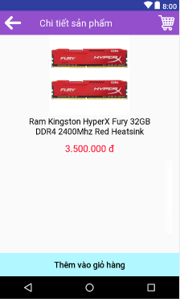
TC ID | Title | Test Type | Area | Procedure / Steps | Expected Results
MÀN HÌNH CHI TIẾT SẢN PHẨM
1 | Hiển thị thông tin sản phẩm (hình ảnh , tên , giá tiền ) | Giao diện | Chi tiết sản phẩm | 1.Nhấn vào sản phẩm đã chọn | Hiển thị thông tin sản phẩm
2 | Màu sắc giá tiền | Giao diện | Chi tiết sản phẩm | 1.Nhấn vào sản phẩm đã chọn | Màu giá tiền hiển thị màu đỏ
3 | Màu tên sản phẩm | Giao diện | Chi tiết sản phẩm | 1.Nhấn vào sản phẩm đã chọn | Màu tên sản phẩm hiển thị màu đen
4 | Màu sắc nút "Thêm vào giỏ hàng" | Giao diện | Chi tiết sản phẩm | 1.Nhấn vào sản phẩm đã chọn | Màu sắc nút thêm vào giỏ hàng hiển thị màu xanh nước biển
5 | Vị trí nút " Thêm vào giỏ hàng" | Giao diện | Chi tiết sản phẩm | 1.Nhấn vào sản phẩm đã chọn | Vị trí hiển thị nút " Thêm vào giỏ hàng" nằm ở cuối màn hình
6 | Màu chữ nút thêm vào giỏ hàng | Giao diện | Chi tiết sản phẩm | 1.Nhấn vào sản phẩm đã chọn | Màu nút thêm vào giỏ hàng hiển thị màu đen
7 | Hiển thị nút thêm giỏ hàng | Chức năng | Chi tiết sản phẩm | 1.Nhấn vào sản phẩm đã chọn | Hiển thị nút thêm giỏ hàng
8 | Nhấn nút thêm giỏ hàng | Chức năng | Chi tiết sản phẩm | 1.Nhấn nút thêm giỏ hàng | Số lượng trên giỏ hàng tăng thêm 1 đơn vị
9 | Nhấn nút back ( trở lại ) | Chức năng | Chi tiết sản phẩm | 1.Nhấn nút back (trở lại ) | Đóng màn hình chi tiết sản phẩm , trở về màn hình trang chủ
10 | Nhấn vào giỏ hàng | Chức năng | Chi tiết sản phẩm | 1.Nhấn nút giỏ hàng | Đóng màn hình chi tiết sản phẩm , mở màn hình giỏ hàng
11 | Nhấn vào giỏ hàng | Chức năng | Chi tiết sản phẩm | 1.Nhấn nút giỏ hàng | Hiển thị thông báo , bạn đã thêm vào giỏ hàng thành công

